Solicitud gráfica
 | Área: | Ciencias Naturales |  |  | Fecha:
 | Grado: | 10 |  |  | 2015-08-30
 | Título del tema: | Fenómenos ondulatorios |  |  | ¿Cuaderno de estudio o recurso? | Recurso
 | Editor: | Diana García |  |  | Motor del recurso | F6

 | Código guión o recurso: | CN_11_04_CO_REC10 | ← Para determinar este código, visite la hoja de Ayuda
 |  |  |  |  | ESPECIFICACIÓN DE ARCHIVOS A ENTREGAR
Núm. | Archivo Shutterstock o ruta en web | Imagen para: | Tipo | Ubicación de la imagen en el recurso F6 | Nombre imagen SMALL | Tamaño imagen SMALL | Nombre imagen ZOOM | Tamaño imagen ZOOM | Descripción | Observaciones
IMG01 | Ver observaciones | Recurso F6 | Ilustración | Inicio | CN_11_04_CO_REC10_IMG01.jpg | 350 x 230 px |  |  | Ondas reflejándose | Hacer ondas en el agua reflejándose contra una pared
IMG02 | Ver observaciones | Recurso F6 | Ilustración | Inicio | CN_11_04_CO_REC10_IMG02.jpg | 350 x 230 px |  |  | Sonido reflejándose | Hacer una cantante, y mostrar como las ondas de voz sale de su boca, van a una pared y llegan a su oído.
IMG03 | Ver observaciones | Recurso F6 | Ilustración | Inicio | CN_11_04_CO_REC10_IMG03.jpg | 350 x 230 px |  |  | Lámpara y reflejo | Hacer un niño sosteniendo una lámpara, apuntando el rayo de luz a un espejo, y mostrar como el rayo rebota.
IMG04 | Ver observaciones | Recurso F6 | Ilustración | Contenido | CN_11_04_CO_REC10_IMG04n.jpg | 320 x 480 px | CN_11_04_CO_REC10_IMG04a.jpg | 800 x 458 px | Reflexión de las ondas | 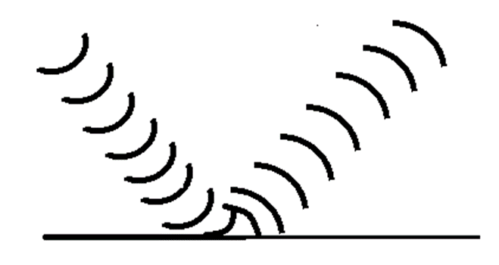 Hacer ondas que llegan contra una superficie y rebotan. Se hizo una imagen similar para el cuaderno de estudio; que esta no sea exactamente igual.
IMG05 | http://images.slideplayer.es/8/2342034/slides/slide_5.jpg | Recurso F6 | Ilustración | Contenido | CN_11_04_CO_REC10_IMG05n.jpg | 320 x 480 px | CN_11_04_CO_REC10_IMG05a.jpg | 800 x 458 px | Ondas incidente y reflejada, y recta normal | 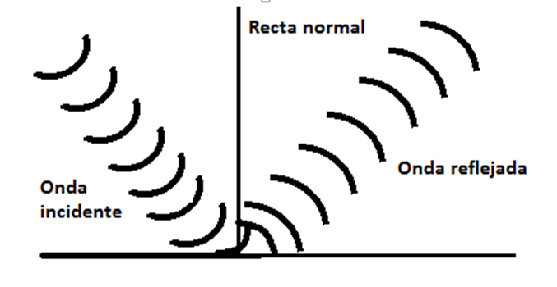 Ilustrar la imagen, cambiando la palabra rayo por onda.
IMG06 | http://images.slideplayer.es/8/2342034/slides/slide_5.jpg | Recurso F6 | Ilustración | Contenido | CN_11_04_CO_REC10_IMG06n.jpg | 320 x 480 px | CN_11_04_CO_REC10_IMG06a.jpg | 800 x 458 px | Ilustración de la reflexión con ángulos y planos. | Ilustrar la imagen, cambiando la palabra rayo por onda.
IMG07 | Ver observaciones | Recurso F6 | Ilustración | Contenido | CN_11_04_CO_REC10_IMG07n.jpg | 320 x 480 px | CN_11_04_CO_REC10_IMG07a.jpg | 800 x 458 px | Reflexión especular y difusa | 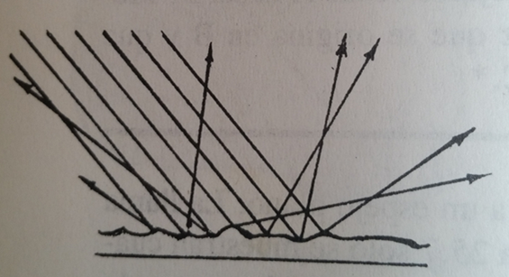 Hacer una imagen a la izquierda en donde varios rayos rebotan en una superficie plana, y todos salen a la misma dirección, y debajo dice “Reflexión especular”. A la derecha hay una superficie irregular, por lo que los rayos rebotan en direcciones diferentes según a donde lleguen. Debajo dice “Reflexión difusa”. Hacer una imagen como la que se muestra para la reflexión difusa. Se hizo una imagen similar para el cuaderno de estudio; que esta no sea exactamente igual.
IMG08 | Ver observaciones | Recurso F6 | Ilustración | Contenido | CN_11_04_CO_REC10_IMG08n.jpg | 320 x 480 px | CN_11_04_CO_REC10_IMG08a.jpg | 800 x 458 px | Gente hablando | Hacer una fiesta o reuniín, con varias personas hablando, en parejas o grupos pequeños. De sus bocas salen ondas que llegan a los oídos de otras personas, pero también hay sonidos que rebotan en las paredes. Como salen ondas de muchas partes, hacer diferencias en los colores, tamaños de las líneas, su grosor y espaciamiento. La idea es que no se confundan las ondas.
IMG09 | 172175330 | Recurso F6 | Fotografía | Contenido | CN_11_04_CO_REC10_IMG09n.jpg | 320 x 480 px | CN_11_04_CO_REC10_IMG09a.jpg | 800 x 458 px | Sonar
IMG10 | 294721109 | Recurso F6 | Fotografía | Contenido | CN_11_04_CO_REC10_IMG10n.jpg | 320 x 480 px | CN_11_04_CO_REC10_IMG10a.jpg | 800 x 458 px | Ecografía
IMG11 | Ver observaciones | Recurso F6 | Ilustración | Contenido | CN_11_04_CO_REC10_IMG11n.jpg | 320 x 480 px | CN_11_04_CO_REC10_IMG11a.jpg | 800 x 458 px | Eco | Hacer una persona gritando a un abismo, y dibujar las ondas que salen de su boca y luego que rebotan hasta llegar d enuevo al emisor.
IMG12 | 272185115 | Recurso F6 | Ilustración | Contenido | CN_11_04_CO_REC10_IMG12n.jpg | 320 x 480 px | CN_11_04_CO_REC10_IMG12a.jpg | 800 x 458 px | Rayo
IMG13 | 88164184 | Recurso F6 | Ilustración | Contenido | CN_11_04_CO_REC10_IMG13n.jpg | 320 x 480 px | CN_11_04_CO_REC10_IMG13a.jpg | 800 x 458 px | Mujer con espejo y velas
IMG14 | 264191096 | Recurso F6 | Ilustración | Contenido | CN_11_04_CO_REC10_IMG14n.jpg | 320 x 480 px | CN_11_04_CO_REC10_IMG14a.jpg | 800 x 458 px | Frutas
IMG15 | Ver observaciones | Recurso F6 | Ilustración | Contenido | CN_11_04_CO_REC10_IMG15n.jpg | 320 x 480 px | CN_11_04_CO_REC10_IMG15a.jpg | 800 x 458 px | objetos que no brillan | Hacer una mesa con objetos que NO brillen
IMG16 | 228817243 | Recurso F6 | Ilustración | Contenido | CN_11_04_CO_REC10_IMG16n.jpg | 320 x 480 px | CN_11_04_CO_REC10_IMG16a.jpg | 800 x 458 px | Rayo d eluz
IMG17 | 262907897 | Recurso F6 | Fotografía | Contenido | CN_11_04_CO_REC10_IMG17n.jpg | 320 x 480 px | CN_11_04_CO_REC10_IMG17a.jpg | 800 x 458 px | Espejo
IMG18 | 138957413 | Recurso F6 | Fotografía | Contenido | CN_11_04_CO_REC10_IMG18n.jpg | 320 x 480 px | CN_11_04_CO_REC10_IMG18a.jpg | 800 x 458 px | Placa metálica

